2022_12_data
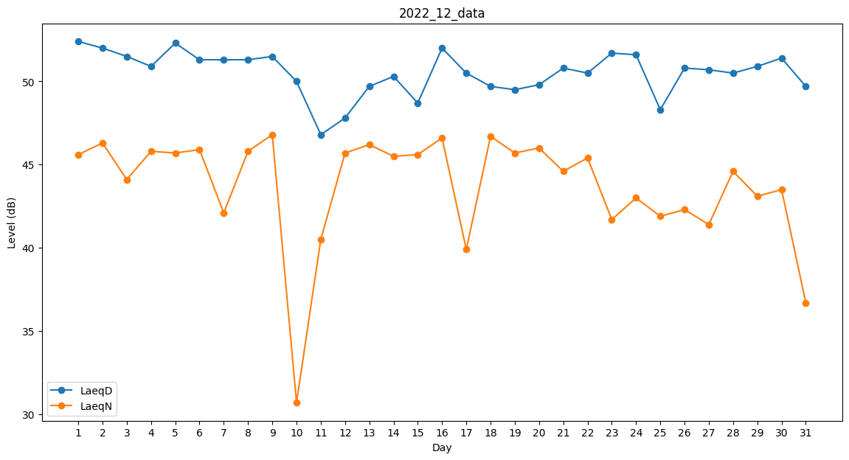
Day | LaeqD | LaeqN
1 | 52.4 | 45.6
2 | 52 | 46.3
3 | 51.5 | 44.1
4 | 50.9 | 45.8
5 | 52.3 | 45.7
6 | 51.3 | 45.9
7 | 51.3 | 42.1
8 | 51.3 | 45.8
9 | 51.5 | 46.8
10 | 50 | 30.7
11 | 46.8 | 40.5
12 | 47.8 | 45.7
13 | 49.7 | 46.2
14 | 50.3 | 45.5
15 | 48.7 | 45.6
16 | 52 | 46.6
17 | 50.5 | 39.9
18 | 49.7 | 46.7
19 | 49.5 | 45.7
20 | 49.8 | 46
21 | 50.8 | 44.6
22 | 50.5 | 45.4
23 | 51.7 | 41.7
24 | 51.6 | 43
25 | 48.3 | 41.9
26 | 50.8 | 42.3
27 | 50.7 | 41.4
28 | 50.5 | 44.6
29 | 50.9 | 43.1
30 | 51.4 | 43.5
31 | 49.7 | 36.7

